איור 1 - המקור, להוסיף נק ציון
גם לאחר סיום ההקלות המשיכה מגמת הירידה בשיעור שיקים ללא כיסוי.
תאריך | אכ"מ
2019 | 0.81%
15.03-23.03 | 1.19%
24.03-02.04 | 2.41%
03.04-09.04 | 1.40%
איור 1 שיעור השיקים שחזרו מסיבת אכ"מ מתוך סך השיקים שהוצגו בתקופה במהלך המשבר, 2019 עד 2020
10.04-16.04 | 1.86%
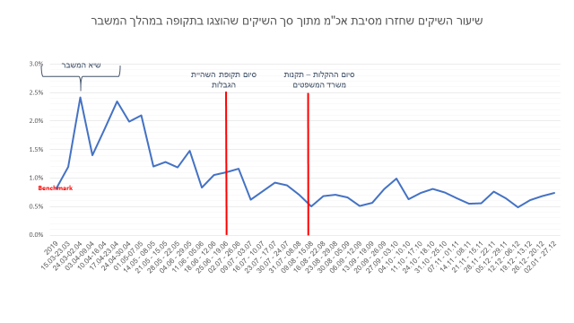
17.04-23.04 | 2.34%
24.04-30.04 | 1.99%
01.05-07.05 | 2.10%
08.05 - 14.05 | 1.21%
15.05 - 21.05 | 1.28%
22.05 - 28.05 | 1.19%
29.05 - 04.06 | 1.48%
05.06 - 11.06 | 0.83%
12.06 - 18.06 | 1.05%
19.06 - 25.06 | 1.10%
26.06 - 02.07 | 1.17%
03.07 - 09.07 | 0.62%
10.07 - 16.07 | 0.78%
17.07 - 23.07 | 0.92%
24.07 - 30.07 | 0.87%
08.08 - 31.07 | 0.71%
15.08 - 09.08 | 0.51%
22.08 - 16.08 | 0.68%
29.08 - 23.08 | 0.71%
05.09 - 30.08 | 0.66%
12.09 - 06.09 | 0.51%
19.09 - 13.09 | 0.56%
26.09 - 20.09 | 0.81%
03.10 - 27.09 | 0.99%
10.10 - 04.10 | 0.63%
17.10 - 11.10 | 0.74%
18.10 - 24.10 | 0.81%
25.10 - 31.10 | 0.75%
01.11 - 07.11 | 0.65%
08.11 - 14.11 | 0.55%
15.11 - 21.11 | 0.56%
22.11 - 28.11 | 0.76%
29.11 - 05.12 | 0.65%
06.12 - 12.12 | 0.49%
13.12 - 19.12 | 0.61%
20.12 - 26.12 | 0.68%
27.12 - 02.01 | 0.74%

